概況-1
結 果 の 概 要

１． | 概 況

 | ２０２２年経済構造実態調査（製造業事業調査）調査結果（従業者４人以上の事業所についての集計）による本市の製造業の概要は、次のとおりです。

 |  |  | R３年 |  | R元年 |  | R元年比 | 増 | 減
 |  | 事 業 所 数 | 1,084 | 事業所 | 1,308 | 事業所 | 82.9％ | △ 224 | 事業所の減
 |  | 従 業 者 数 | 26,687 | 人 | 29,625 | 人 | 90.1％ | △ 2,938 | 人の減
 |  | 製造品出荷額等 | 835,224 | 百万円 | 1,124,562 | 百万円 | 74.3％ | △ 289,338 | 百万円の減

 |  |  |  | 事業所数、従業者数、製造品出荷額等の推移 |  |  |  |  | （指数：平成２年＝１００）
年 次 |  | 事 業 所 数 |  |  | 従 業 者 数 |  |  | 製 造 品 出 荷 額 等
 |  | 総 数 | 指 数 | 前 年 比 | 総 数 | 指 数 | 前 年 比 | 総 数 | 指 数 | 前 年 比
 |  |  |  | ％ | 人 |  | ％ | 万円 |  | ％
昭和 | ６０年 | 2526 | 93.0 | 107.9 | 44549 | 95.1 | 105.4 | 96021968 | 73.0 | 106.3
平成 | ２ | 2717 | 100.0 | 109.2 | 46863 | 100.0 | 103.9 | 131552791 | 100.0 | 108.2
 | ７ | 2623 | 96.5 | 105.3 | 44894 | 95.8 | 99.7 | 122305161 | 93.0 | 103.5
 | １２ | 2369 | 87.2 | 103.0 | 40680 | 86.8 | 99.5 | 116760548 | 88.8 | 105.1
 | １７ | 2017 | 74.2 | 105.6 | 36378 | 77.6 | 101.6 | 108965729 | 82.8 | 103.5
 | １８ | 1875 | 69.0 | 93.0 | 35018 | 74.7 | 96.3 | 113009949 | 85.9 | 103.7
 | １９ | 1841 | 67.8 | 98.2 | 35027 | 74.7 | 100.0 | 131933815 | 100.3 | 116.7
 | ２０ | 1896 | 69.8 | 103.0 | 34424 | 73.5 | 98.3 | 139894321 | 106.3 | 106.0
 | ２１ | 1702 | 62.6 | 89.8 | 32334 | 69.0 | 93.9 | 113044183 | 85.9 | 80.8
 | ２２ | 1600 | 58.9 | 94.0 | 31613 | 67.5 | 97.8 | 105975623 | 80.6 | 93.7
 | 0
 | 0
 | 0
工業の推 移(従業者4人以上）
 | 0 | 0 | 0
 | ２４ | 1504 | 55.4 | 94.0 | 30399 | 64.9 | 96.2 | 106551127 | 81.0 | 100.5
 | ２５ | 1451 | 53.4 | 96.5 | 29660 | 63.3 | 97.6 | 102696145 | 78.1 | 96.4
 | ２６ | 1425 | 52.4 | 98.2 | 29626 | 63.2 | 99.9 | 97478184 | 74.1 | 94.9
 | ２８ | 1320 | 48.6 | 92.6 | 28342 | 60.5 | 95.7 | 90344642 | 68.7 | 92.7
 | ２９ | 1310 | 48.2 | 99.2 | 30126 | 64.3 | 106.3 | 112407518 | 85.4 | 124.4
 | ３０ | 1312 | 48.3 | 100.2 | 30565 | 65.2 | 101.5 | 117477559 | 89.3 | 104.5
令和 | 元 | 1308 | 48.1 | 99.7 | 29625 | 63.2 | 96.9 | 112456162 | 85.5 | 95.7
 | ３ | 1084 | 39.9 | 82.9 | 26687 | 56.9 | 90.1 | 83522352 | 63.5 | 74.3

概況-2
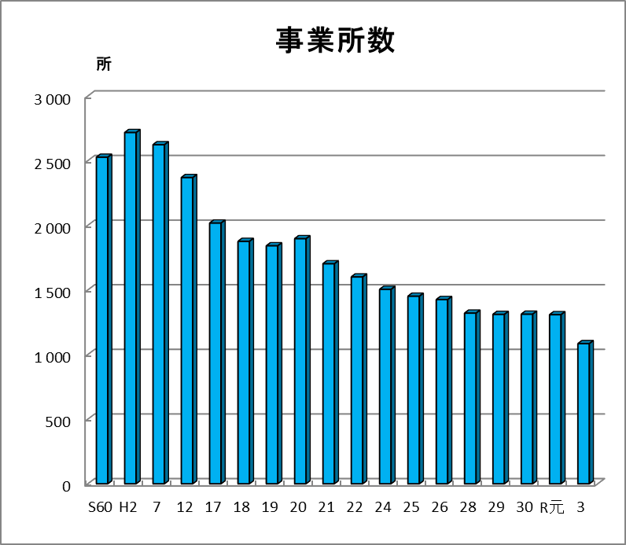
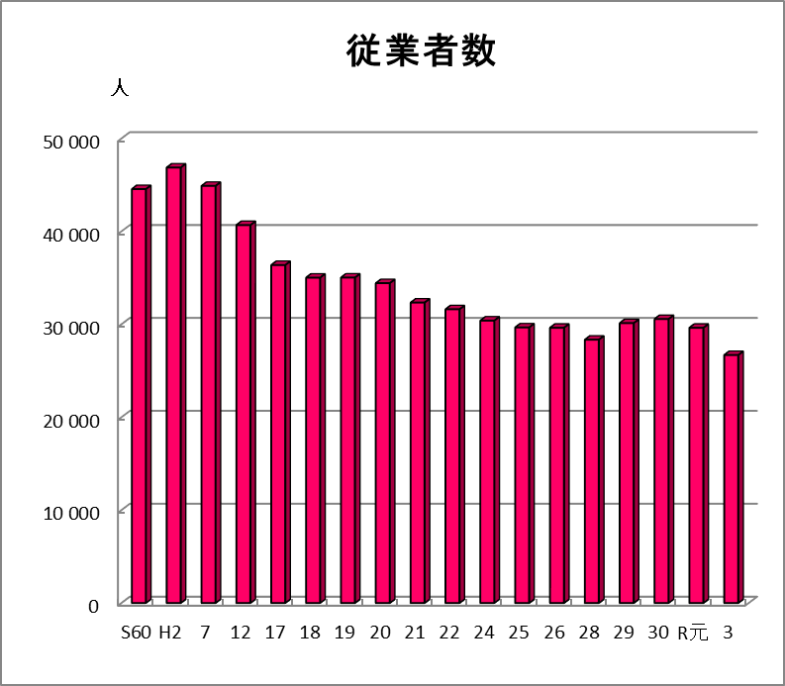
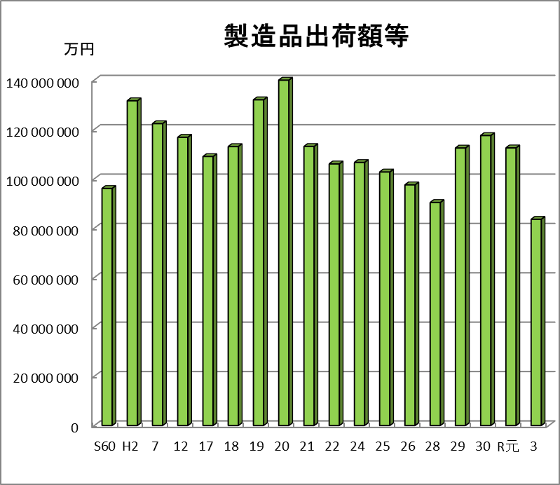
工業の推移（平成２年＝１００）
 | 1 | 1 | 1

 | 1
 | 1

産業別状況-1
２． | 産 業 別 状 況（ 従 業 者 ４ 人 以 上 の 事 業 所 ）

 | １）事業所数
 | 事業所数を業種別構成比でみると、「金属製品製造業」が27.2％(295事業所)と最も多く、以下「生産用機械器具製造業」が12.5％(135事業所）、
 | 「プラスチック製品製造業（別掲を除く）」が11.1％(120事業所)と続き、これら上位3業種で事業所総数の50.8％と、半数以上を占めている。
 | 2020年工業統計調査（令和元年）との比較では、24業種中18業種が減少した。

 | ２）従業者数 |  | グラフ用
 | 従業者数を業種別構成比でみると、「金属製品製造業」が20.5％(5,468人)と最も多く、以下「生産用機械器具製造業」が10.9％(2,916人)、 |  |  | 事業所数 |  |  | 従業者数 |  | 男 | 女 |  | 1事業所あたり
 | 「プラスチック製品製造業（別掲を除く）」が10.1％(2,697人)、「食料品製造業」が6.7％(3,072人)、「印刷・同関連業」が6.5％(1,747人)と続き、 | 中分類 | 総数 | 1308 | 1084 | 100 | 29625 | 26687 | 18455 | 8232 | 100
 | これら上位5業種で総数の54.7％と、半数以上を占めている。 2020年工業統計調査（令和元年）との比較では、24業種中15業種が減少した。 |  |  | R元 | R３ |  | R元 | R３ | 男 | 女
 | また、１事業所当たりの従業者数をみると、「化学工業」(71.0人)が最も多く、以下「電子部品・デバイス・電子回路製造業」(70.8人)、 | 09 | 食料品 | 34 | 35 | 3.2 | 1223 | 1786 | 795 | 991 | 6.7 | 51.0
 | 「業務用機械器具製造業」(40.2人)と続いている。 | 10 | 飲料・たばこ | 2 | 0 | 0.0 | 9 | 0 | 0 | 0 | 0.0 | #DIV/0!
 |  | 11 | 繊 維 | 25 | 18 | 1.7 | 339 | 296 | 149 | 147 | 1.1 | 16.4
 | ３）製造品出荷額等 | 12 | 木材・木製品 | 8 | 5 | 0.5 | 65 | 57 | 34 | 23 | 0.2 | 11.4
 | 製造品出荷額等を業種別構成比でみると、「電子部品・デバイス・電子回路製造業」が20.0％(16,686,153万円)と最も多く、以下 | 13 | 家 具 | 54 | 39 | 3.6 | 733 | 598 | 408 | 190 | 2.2 | 15.3
 | 「金属製品製造業」が13.1％(10,912,619万円）、「化学工業」が9.7％(8,142,854万円)と続いている。 | 14 | パルプ・紙 | 51 | 40 | 3.7 | 1297 | 1151 | 766 | 385 | 4.3 | 28.8
 | また、１事業所当たりの製造品出荷額等をみると、「電子部品･デバイス・電子回路製造業」(1,668,615万円)が最も多く、 以下 | 15 | 印 刷 | 69 | 59 | 5.4 | 1670 | 1747 | 1143 | 604 | 6.5 | 29.6
 | 「化学工業」(354,037万円)、「非鉄金属製造業」(229,359万円)と続いている。 | 16 | 化 学 | 19 | 23 | 2.1 | 1624 | 1633 | 1117 | 516 | 6.1 | 71.0
 | なお、従業者１人当たりの製造品出荷額等は、3,130万円で、 2020年工業統計調査（令和元年）に比べると、17.5％(666万円)の減少となった。 | 17 | 石油・石炭 | 1 | 2 | 0.2 | 27 | 87 | 60 | 27 | 0.3 | 43.5
 |  | 18 | プラスチック | 171 | 120 | 11.1 | 3306 | 2697 | 1503 | 1194 | 10.1 | 22.5
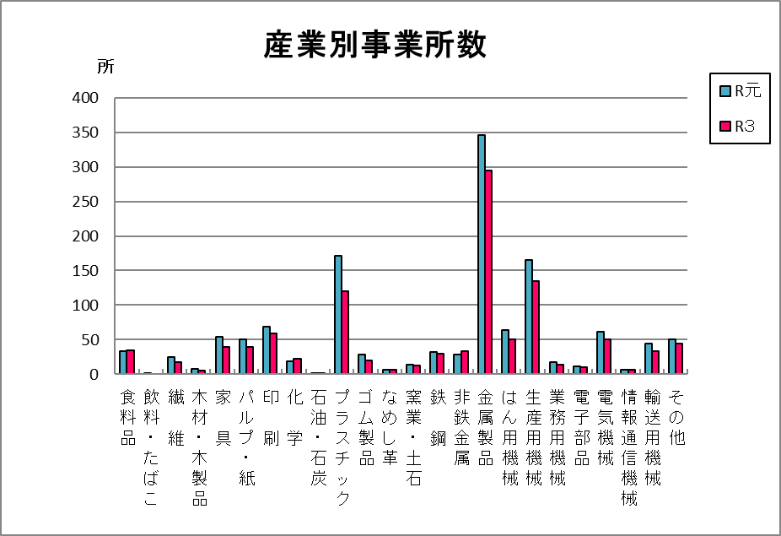
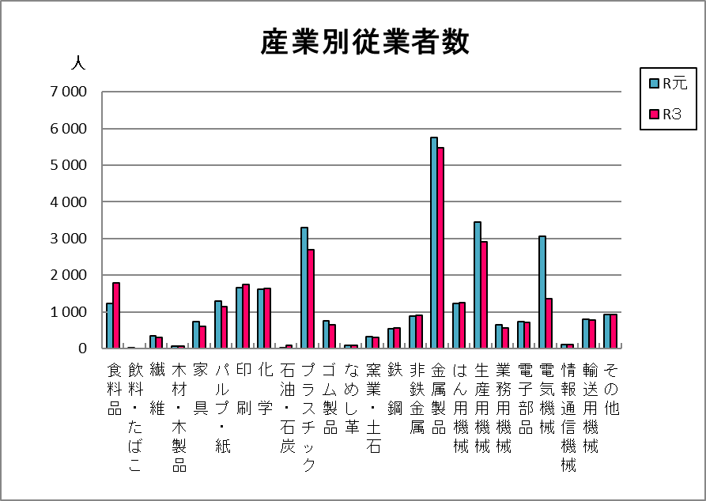
 |  | 19 | ゴム製品 | 28 | 20 | 1.8 | 752 | 657 | 499 | 158 | 2.5 | 32.9
 |  | 20 | なめし革 | 6 | 7 | 0.6 | 93 | 98 | 53 | 45 | 0.4 | 14.0
 |  | 21 | 窯業・土石 | 14 | 13 | 1.2 | 324 | 295 | 224 | 71 | 1.1 | 22.7
 |  | 22 | 鉄 鋼 | 32 | 30 | 2.8 | 535 | 567 | 453 | 114 | 2.1 | 18.9
 |  | 23 | 非鉄金属 | 28 | 33 | 3.0 | 880 | 913 | 743 | 170 | 3.4 | 27.7
 |  | 24 | 金属製品 | 346 | 295 | 27.2 | 5762 | 5468 | 4080 | 1388 | 20.5 | 18.5
 |  | 25 | はん用機械 | 64 | 50 | 4.6 | 1236 | 1261 | 957 | 304 | 4.7 | 25.2
 |  | 26 | 生産用機械 | 165 | 135 | 12.5 | 3459 | 2916 | 2413 | 503 | 10.9 | 21.6
 |  | 27 | 業務用機械 | 17 | 14 | 1.3 | 650 | 563 | 445 | 118 | 2.1 | 40.2
 |  | 28 | 電子部品 | 11 | 10 | 0.9 | 739 | 708 | 522 | 186 | 2.7 | 70.8
 |  | 29 | 電気機械 | 62 | 51 | 4.7 | 3072 | 1369 | 953 | 416 | 5.1 | 26.8
 |  | 30 | 情報通信機械 | 7 | 7 | 0.6 | 101 | 115 | 93 | 22 | 0.4 | 16.4
 |  | 31 | 輸送用機械 | 44 | 34 | 3.1 | 802 | 783 | 654 | 129 | 2.9 | 23.0
 |  | 32 | その他 | 50 | 44 | 4.1 | 927 | 922 | 391 | 531 | 3.5 | 21.0

産業別状況-２
 |  |  | 産業別事業所数、従業者数、製造品出荷額等、１事業所当たり従業者数及び製造品出荷額等
 |  |  |  |  |  |  |  |  |  |  |  |  |  |  |  | （従業者４人以上の事業所）
 |  |  | 事 業 所 数 |  |  |  | 従 業 者 数 |  |  |  |  | 製 造 品 出 荷 額 等
産 業 中 分 類 |  |  | 令 和 ３ 年 |  |  | 令和元年 | 令 和 ３ 年 |  |  |  | 令和元年 | 令 和 ３ 年 |  |  |  | 令和元年
 |  |  | 総 数 | 構成比 | 対前年比 |  | 総 数 | 構成比 | 対前年比 | １事業所当たり |  | 総 数 | 構成比 | 対前年比 | １事業所当たり
 |  |  |  | ％ | ％ |  | 人 | ％ | ％ | 人 | 人 | 万円 | ％ | ％ | 万円 | 万円
 | 総 数 |  | 1084 | 100.0 | 82.9 | 1308 | 26687 | 100.0 | 90.1 | 24.6 | 29625 | 83522352 | 100.0 | 74.3 | 77050 | 112456162

09 | 食料品 |  | 35 | 3.2 | 102.9 | 34 | 1786 | 6.7 | 146.0 | 51.0 | 1223 | 2845645 | 3.4 | 134.4 | 81304 | 2117903
10 | 飲料・たばこ |  | - | 0.0 | 0.0 | 2 | - | 0.0 | 0.0 | - | 9 | - | 0.0 | x | - | x
11 | 繊維 |  | 18 | 1.7 | 72.0 | 25 | 296 | 1.1 | 87.3 | 16.4 | 339 | 401488 | 0.5 | 67.2 | 22305 | 597774
12 | 木材・木製品 |  | 5 | 0.5 | 62.5 | 8 | 57 | 0.2 | 87.7 | 11.4 | 65 | x | x | x | x | x
13 | 家具 |  | 39 | 3.6 | 72.2 | 54 | 598 | 2.2 | 81.6 | 15.3 | 733 | 1187057 | 1.4 | 90.0 | 30437 | 1318298
14 | パルプ・紙 |  | 40 | 3.7 | 78.4 | 51 | 1151 | 4.3 | 88.7 | 28.8 | 1297 | 2249413 | 2.7 | 92.2 | 56235 | 2439380
15 | 印刷 |  | 59 | 5.4 | 85.5 | 69 | 1747 | 6.5 | 104.6 | 29.6 | 1670 | 2673992 | 3.2 | 81.4 | 45322 | 3284037
16 | 化学 |  | 23 | 2.1 | 121.1 | 19 | 1633 | 6.1 | 100.6 | 71.0 | 1624 | 8142854 | 9.7 | 95.4 | 354037 | 8535657
17 | 石油・石炭 |  | 2 | 0.2 | 200.0 | 1 | 87 | 0.3 | 322.2 | 43.5 | 27 | x | x | x | x | x
18 | プラスチック |  | 120 | 11.1 | 70.2 | 171 | 2697 | 10.1 | 81.6 | 22.5 | 3306 | 6962022 | 8.3 | 90.1 | 58017 | 7723354
19 | ゴム製品 |  | 20 | 1.8 | 71.4 | 28 | 657 | 2.5 | 87.4 | 32.9 | 752 | 2069422 | 2.5 | 134.5 | 103471 | 1538101
20 | なめし革 |  | 7 | 0.6 | 116.7 | 6 | 98 | 0.4 | 105.4 | 14.0 | 93 | 130742 | 0.2 | x | 18677 | x
21 | 窯業・土石 |  | 13 | 1.2 | 92.9 | 14 | 295 | 1.1 | 91.0 | 22.7 | 324 | 861268 | 1.0 | 103.9 | 66251 | 828758
22 | 鉄鋼 |  | 30 | 2.8 | 93.8 | 32 | 567 | 2.1 | 106.0 | 18.9 | 535 | 2823455 | 3.4 | 110.9 | 94115 | 2545820
23 | 非鉄金属 |  | 33 | 3.0 | 117.9 | 28 | 913 | 3.4 | 103.8 | 27.7 | 880 | 7568834 | 9.1 | 123.1 | 229359 | 6150162
24 | 金属製品 |  | 295 | 27.2 | 85.3 | 346 | 5468 | 20.5 | 94.9 | 18.5 | 5762 | 10912619 | 13.1 | 99.2 | 36992 | 11002568
25 | はん用機械 |  | 50 | 4.6 | 78.1 | 64 | 1261 | 4.7 | 102.0 | 25.2 | 1236 | 3079443 | 3.7 | 96.3 | 61589 | 3198027
26 | 生産用機械 |  | 135 | 12.5 | 81.8 | 165 | 2916 | 10.9 | 84.3 | 21.6 | 3459 | 5688905 | 6.8 | 60.0 | 42140 | 9478803
27 | 業務用機械 |  | 14 | 1.3 | 82.4 | 17 | 563 | 2.1 | 86.6 | 40.2 | 650 | 1544787 | 1.8 | 101.3 | 110342 | 1525611
28 | 電子部品 |  | 10 | 0.9 | 90.9 | 11 | 708 | 2.7 | 95.8 | 70.8 | 739 | 16686153 | 20.0 | 101.4 | 1668615 | 16451264
29 | 電気機械 |  | 51 | 4.7 | 82.3 | 62 | 1369 | 5.1 | 44.6 | 26.8 | 3072 | 3672164 | 4.4 | 12.2 | 72003 | 30098419
30 | 情報通信機械 |  | 7 | 0.6 | 100.0 | 7 | 115 | 0.4 | 113.9 | 16.4 | 101 | 170201 | 0.2 | 97.8 | 24314 | 174004
31 | 輸送用機械 |  | 34 | 3.1 | 77.3 | 44 | 783 | 2.9 | 97.6 | 23.0 | 802 | 2157875 | 2.6 | 116.7 | 63467 | 1849774
32 | その他 |  | 44 | 4.1 | 88.0 | 50 | 922 | 3.5 | 99.5 | 21.0 | 927 | 1462572 | 1.8 | 112.8 | 33240 | 1296811

 |  | 注1） | 「対前年比」とは、2020年工業統計調査（令和元年）との比較である。
 |  | 2） | 表中「-」、「x」については、2ページ「利用上の注意 3.」参照。
産業別事業所数
産業別従業者数
産造別製造品出荷額

産業別状況-３
４)産業３類型区分別
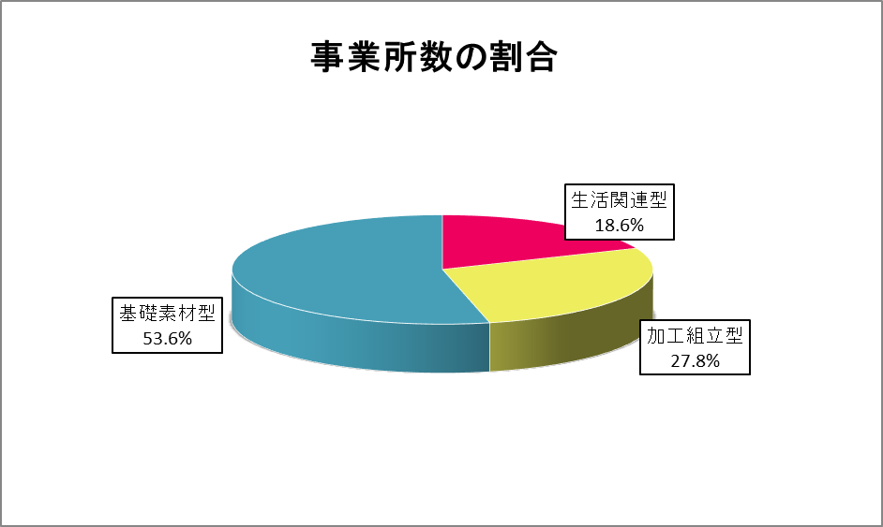
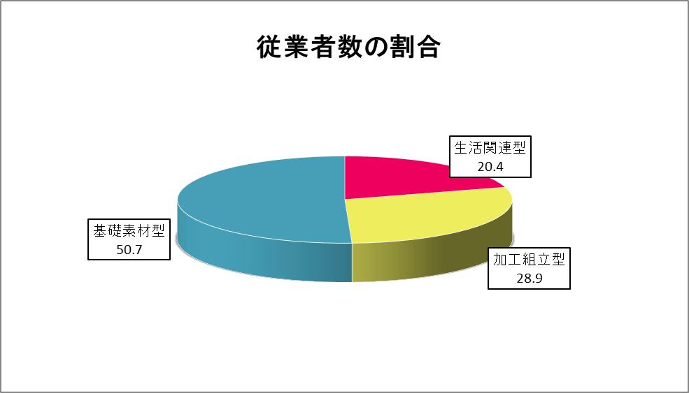
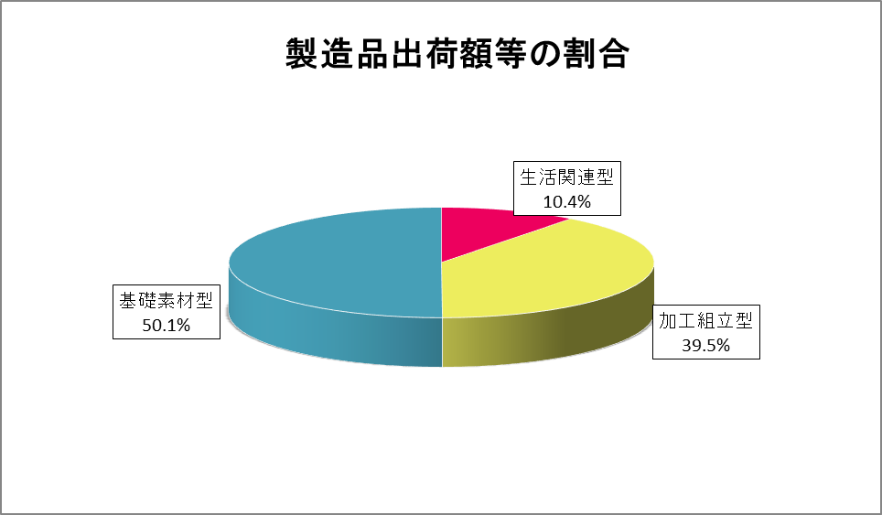

事業所の割合の内訳 |  |  |  |  | 産業３類型区分別事業所数、従業者数、製造品出荷額等
 |  |  |  |  |  |  |  |  |  |  |  | （従業者４人以上の事業所）
 |  |  |  | 事 業 所 数 |  |  | 従 業 者 数 |  |  | 製 造 品 出 荷 額 等
 |  |  |  | 総 数 | 構成比 | 対前年比 | 総 数 | 構成比 | 対前年比 | 総 数 | 構成比 | 対前年比
 |  |  |  |  | ％ | ％ | 人 | ％ | ％ | 万円 | ％ | ％
 |  | 総数 |  | 1084 | 100.0 | 82.9 | 26687 | 100.0 | 90.1 | 83522352 | 100.0 | 74.3

 |  | 生活関連型 |  | 202 | 18.6 | 84.2 | 5447 | 20.4 | 109.1 | 8701496 | 10.4 | 99.3
 | 09 | 食 料 品 |  | 35 | 3.2 | 102.9 | 1786 | 6.7 | 146.0 | 2845645 | 3.4 | 134.4
 | 10 | 飲料・たばこ |  | - | 0.0 | 0.0 | - | 0.0 | 0.0 | 0.0 | 0.0 | x
 | 11 | 繊維 |  | 18 | 1.7 | 72.0 | 296 | 1.1 | 87.3 | 401488 | 0.5 | 67.2
 | 13 | 家具 |  | 39 | 3.6 | 72.2 | 598 | 2.2 | 81.6 | 1187057 | 1.4 | 90.0
 | 15 | 印刷 |  | 59 | 5.4 | 85.5 | 1747 | 6.5 | 104.6 | 2673992 | 3.2 | 81.4
 | 20 | なめし革 |  | 7 | 0.6 | 116.7 | 98 | 0.4 | 105.4 | 130742 | 0.2 | 96.2
 | 32 | そ の 他 |  | 44 | 4.1 | 88.0 | 922 | 3.5 | 99.5 | 1462572 | 1.8 | 112.8
 |  | 加工組立型 |  | 301 | 27.8 | 81.4 | 7715 | 28.9 | 76.7 | 32999528 | 39.5 | 52.6
 | 25 | はん用機械 |  | 50 | 4.6 | 78.1 | 1261 | 4.7 | 102.0 | 3079443 | 3.7 | 96.3
 | 26 | 生産用機械 |  | 135 | 12.5 | 81.8 | 2916 | 10.9 | 84.3 | 5688905 | 6.8 | 60.0
 | 27 | 業務用機械 |  | 14 | 1.3 | 82.4 | 563 | 2.1 | 86.6 | 1544787 | 1.8 | 101.3
 | 28 | 電子部品 |  | 10 | 0.9 | 90.9 | 708 | 2.7 | 95.8 | 16686153 | 20.0 | 101.4
 | 29 | 電気機械 |  | 51 | 4.7 | 82.3 | 1369 | 5.1 | 44.6 | 3672164 | 4.4 | 12.2
 | 30 | 情報通信機械 |  | 7 | 0.6 | 100.0 | 115 | 0.4 | 113.9 | 170201 | 0.2 | 97.8
 | 31 | 輸送用機械 |  | 34 | 3.1 | 77.3 | 783 | 2.9 | 97.6 | 2157875 | 2.6 | 116.7
 |  | 基礎素材型 |  | 581 | 53.6 | 83.2 | 13525 | 50.7 | 92.8 | 41821328 | 50.1 | 102.2
 | 12 | 木材・木製品 |  | 5 | 0.5 | 62.5 | 57 | 0.2 | 87.7 | x | x | x
 | 14 | パルプ・紙 |  | 40 | 3.7 | 78.4 | 1151 | 4.3 | 88.7 | 2249413 | 2.7 | 92.2
 | 16 | 化 学 |  | 23 | 2.1 | 121.1 | 1633 | 6.1 | 100.6 | 8142854 | 9.7 | 95.4
 | 17 | 石油・石炭 |  | 2 | 0.2 | 200.0 | 87 | 0.3 | 322.2 | x | x | x
 | 18 | プラスチック |  | 120 | 11.1 | 70.2 | 2697 | 10.1 | 81.6 | 6962022 | 8.3 | 90.1
 | 19 | ゴム製品 |  | 20 | 1.8 | 71.4 | 657 | 2.5 | 87.4 | 2069422 | 2.5 | 134.5
 | 21 | 窯業・土石 |  | 13 | 1.2 | 92.9 | 295 | 1.1 | 91.0 | 861268 | 1.0 | 103.9
 | 22 | 鉄鋼 |  | 30 | 2.8 | 93.8 | 567 | 2.1 | 106.0 | 2823455 | 3.4 | 110.9
 | 23 | 非鉄金属 |  | 33 | 3.0 | 117.9 | 913 | 3.4 | 103.8 | 7568834 | 9.1 | 123.1
 | 24 | 金属製品 |  | 295 | 27.2 | 85.3 | 5468 | 20.5 | 94.9 | 10912619 | 13.1 | 99.2

 |  |  | 注1） | 「対前年比」とは、2020年工業統計調査（令和元年）との比較である。
 |  |  | 2） | 表中「-」、「x」については、2ページ「利用上の注意 3.」参照。

従業者規模別-２
 |  | 従 業 者 規 模 別 統 計 表 （ 従 業 者 ４ 人 以 上 の 事 業 所 ）

年 次 |  |  | 事業所数 |  |  | 従 業 者 数 （ 人 ） |  |  |  | 製 造 品 出 荷 額 等 ( 万 円 ）
 |  | 計 | 小規模層 | 中規模層 | 大規模層 | 計 | 小規模層 | 中規模層 | 大規模層 | 計 | 小規模層 | 中規模層 | 大規模層
平成 | １１年 | 2301 | 2092 | 196 | 13 | 40890 | 20769 | 13124 | 6997 | 111105686 | 33112041 | 37193500 | 40800145 | 11
 | １２ | 2369 | 2151 | 207 | 11 | 40680 | 20748 | 13826 | 6106 | 116760548 | 33346732 | 37198565 | 46215251 | 12
 | １３ | 2147 | 1936 | 199 | 12 | 38716 | 19328 | 12808 | 6580 | 111296649 | 29860918 | 32678899 | 48756832 | 13
 | １４ | 2033 | 1823 | 199 | 11 | 36764 | 18189 | 12697 | 5878 | 106269663 | 26926741 | 32888843 | 46454079 | 14
 | １５ | 2049 | 1846 | 195 | 8 | 36487 | 18176 | 13652 | 4659 | 103476121 | 26000580 | 33406596 | 44068945 | 15
 | １６ | 1910 | 1704 | 199 | 7 | 35814 | 17490 | 14005 | 4319 | 105271095 | 26784562 | 35223377 | 43263156 | 16
 | １７ | 2017 | 1811 | 199 | 7 | 36378 | 18009 | 14053 | 4316 | 108965729 | 27694995 | 36736507 | 44534227 | 17
 | １８ | 1875 | 1674 | 193 | 8 | 35018 | 17135 | 13272 | 4611 | 113009949 | 26940394 | 38029663 | 48039892 | 18
 | １９ | 1841 | 1648 | 184 | 9 | 35027 | 17369 | 12690 | 4968 | 131933815 | 28761903 | 38103261 | 65068651 | 19
 | ２０ | 1896 | 1709 | 178 | 9 | 34424 | 17156 | 12315 | 4953 | 139894321 | 28865260 | 35366357 | 75662704 | 20
 | ２１ | 1702 | 1521 | 171 | 10 | 32334 | 15532 | 11292 | 5510 | 113044183 | 23674728 | 28170226 | 61199229 | 21
 | ２２ | 1600 | 1414 | 177 | 9 | 31613 | 14519 | 11976 | 5118 | 105975623 | 21742891 | 31130706 | 53102026 | 22
 | ２４ | 1504 | 1318 | 177 | 9 | 30399 | 13787 | 11316 | 5296 | 106551127 | 22033780 | 29008603 | 55508744 | 24
 | ２５ | 1451 | 1271 | 171 | 9 | 29660 | 13420 | 11214 | 5026 | 102696145 | 21436524 | 30028518 | 51231103 | 25
 | ２６ | 1425 | 1244 | 173 | 8 | 29626 | 13388 | 11483 | 4755 | 97478184 | 22292059 | 32678947 | 42507178 | 26
 | ２８ | 1320 | 1137 | 175 | 8 | 28342 | 12490 | 11366 | 4486 | 90334642 | 21120068 | 30968835 | 38255739 | 28
 | ２９ | 1310 | 1119 | 182 | 9 | 30126 | 12697 | 11947 | 5482 | 112407518 | 22364891 | 33788413 | 56254214 | 29
 | ３０ | 1312 | 1108 | 194 | 10 | 30565 | 12579 | 12487 | 5499 | 117477559 | 22965217 | 36245379 | 58266963 | 30
令和 | 元 | 1308 | 1114 | 185 | 9 | 29625 | 12665 | 12414 | 4546 | 112456162 | 23086085 | 36314687 | 53055390 | 元
 | ３ | 1084 | 877 | 197 | 10 | 26687 | 10442 | 12612 | 3633 | 83522352 | 21272092 | 34114235 | 28136025 | 3
 | 注1） | 事業所数及び従業者数については、平成28年、29年、30年、令和元年、3年は翌年の6月1日現在、その他の年次は同年の12月31日現在の数値である。
 | 2） | 製造品出荷額等については、その年次の1月～12月の1年間の数値である。

 |  |  |  | 小規模層 ：４～２９人 |  |  | 中規模層 ： ３０～２９９人 |  |  | 大規模層 ： ３００人以上
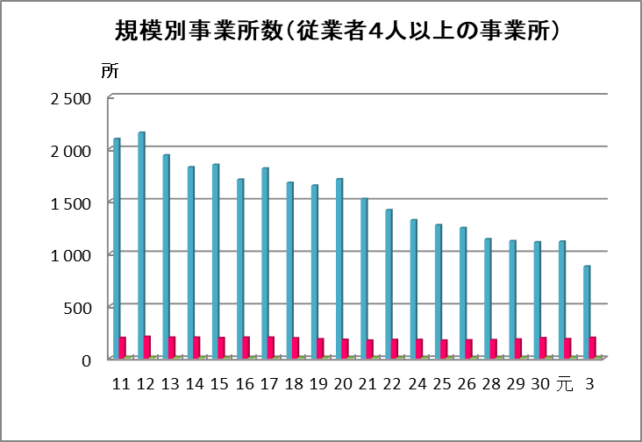
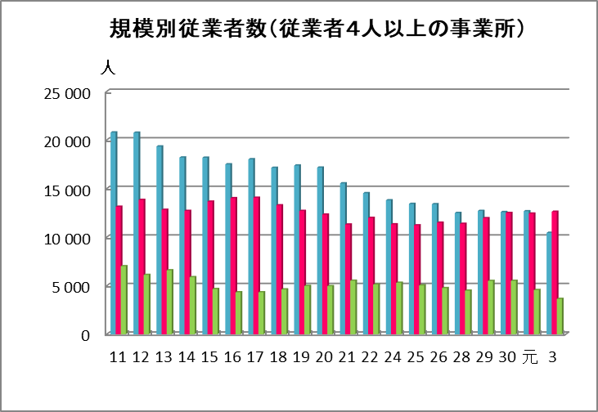
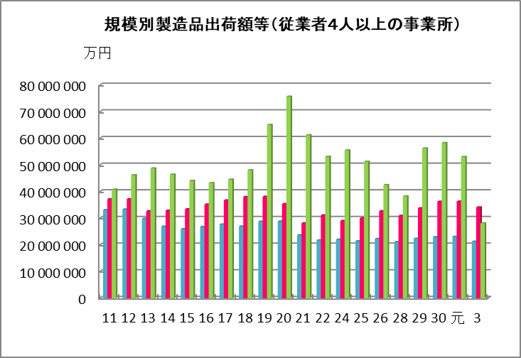

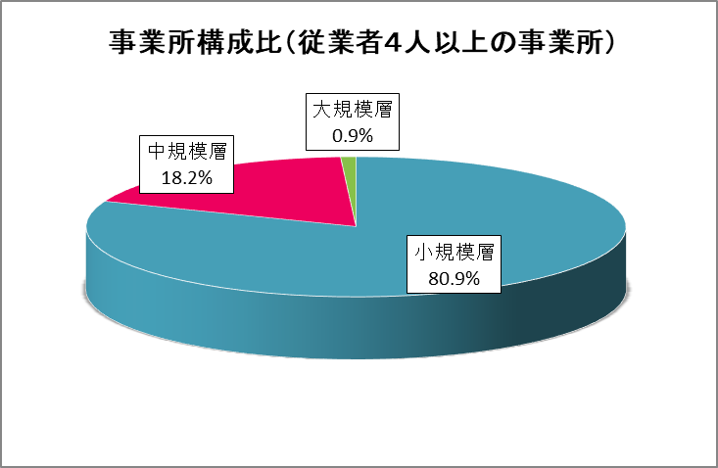
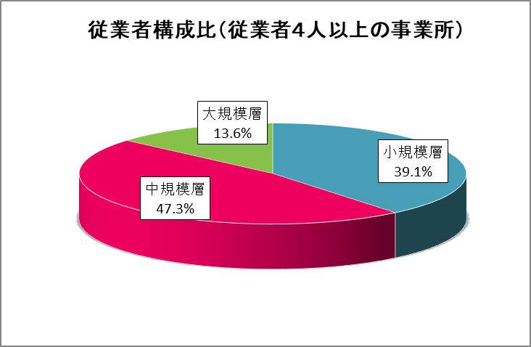
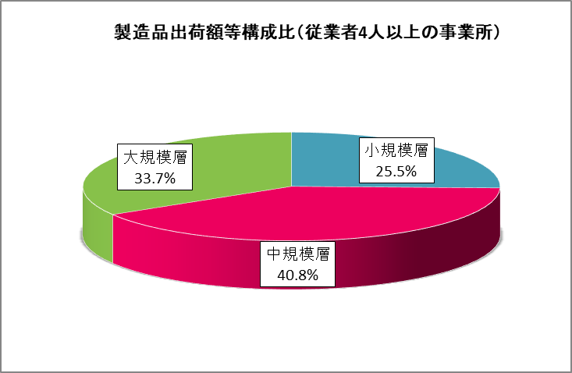

 |  |  |  |  |  | 1084 | 事業所数 | 26687 | 従業者数 | 83522352 | 製造品出荷額等
 |  |  |  |  | 小規模層 | 877 | 80.9 | 10442 | 39.1 | 21272092 | 25.5
 |  |  |  |  | 中規模層 | 197 | 18.2 | 12612 | 47.3 | 34114235 | 40.8
 |  |  |  |  | 大規模層 | 10 | 0.9 | 3633 | 13.6 | 28136025 | 33.7

 |  |  |  |  |  | 1084 |  | 26687 |  | 83522352

従業者規模別-3
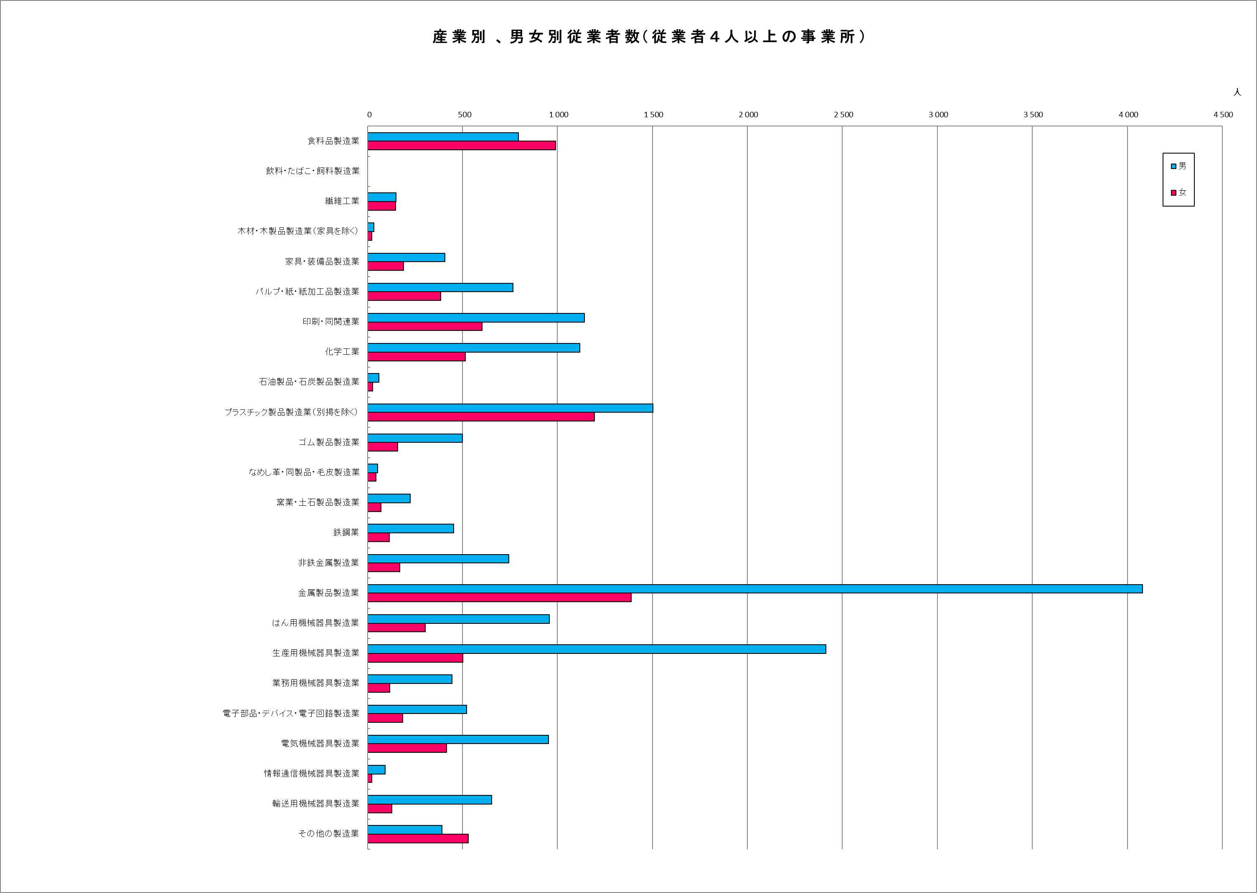

産業別事業所数
 | 1 | 1
産業別従業者数
 | 1 | 1

